关系图
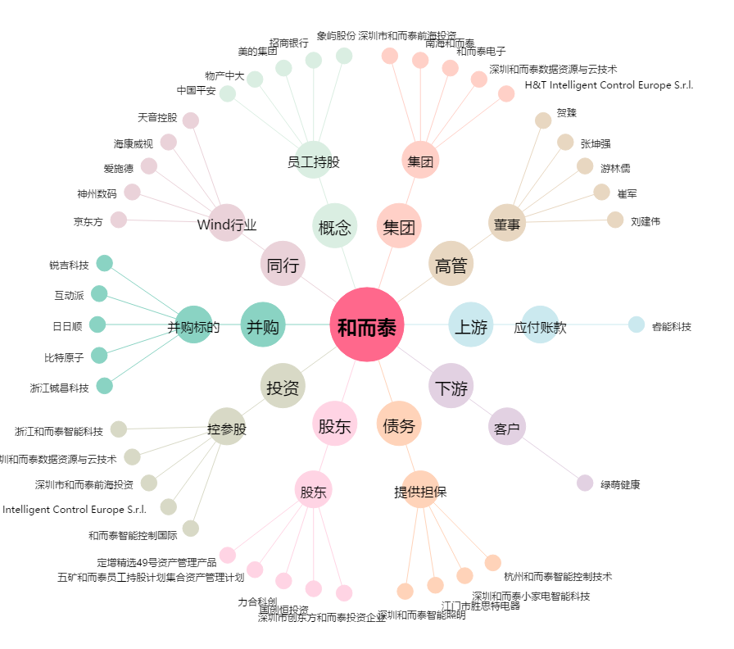
和而泰[002402.SZ] - 关系概览图

